Sheet1
OOD |  |  |  | １１.プログラム機能設計書 |  |  |  |  |  |  |  |  |  |  |  |  |  |  |  |  |  |  |  |  |  | 3/30
システム名： コーヒーのオンラインショップ |  |  |  |  |  |  |  | 機能名： ユーザ登録（機能ID:U002） |  |  |  |  |  |  |  |  |  |  |  |  |  | 作成日： 2013/10/31 |  |  |  | 作成者： 船橋太郎

 | 【１－１．概要説明】
 |  |  | ・ユーザの新規登録フォーム
 |  |  | ・必須事項を入力「次へ」ボタンでID、パスワード登録画面へ
 |  |  | ・クリアボタンで全入力内容をリセットできる

 | 【１－２．画面レイアウト定義】

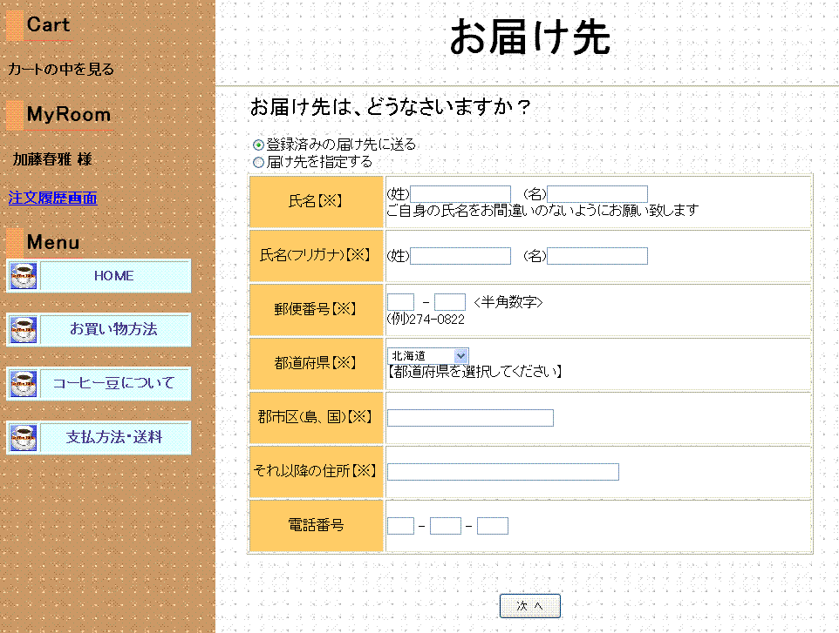

（１）
（２）
（３）
（４）

（５）
（６）

（７）
（８）
（９）
(1)
（１０）
（１１）
(2)
(3)
（１２）
（１３）
（１４）
（１５）
（１６）
(4)
(5)

（１７）
(6)
(7)
（１８）
（１９）

（２０）
(8)

（２１）
(9)
（２２）

（２３）
(10)

（２４）
(11)
(12)
(13)
（２５）

(14)

（２６）
（２７）

 | 【１－３．画面項目定義】
 |  | 番号 | 項目名 |  | 項目名（英字） | 属性 |  | 型 |  | 桁数 (Byte) | I/O | 必須チェック | 入力制限 |  |  |  | 表示形式 （編集仕様） | DBアクセス | 対応テーブルカラム |  | 詳細
 |  |  |  |  |  |  |  |  |  |  |  |  | かな | カタカナ | 英字 | 数値
 |  | (1) | 姓 |  | seiKanji | text |  | String |  | 20 | I | ○ | - | - | - | - | - | - | - |  | 姓を入力する。
 |  | （2） | 名 |  | meiKanji | text |  | String |  | 20 | I | ○ | - | - | - | - | - | - | - |  | 名を入力する。
 |  | （3） | 姓（ふりがな） |  | seiKana | text |  | String |  | 20 | I | ○ | - | ○ | - | - | - | - | - |  | 姓のふりがなを入力する。
 |  | （4） | 名（ふりがな） |  | meiKana | text |  | String |  | 20 | I | ○ | - | ○ | - | - | - | - | - |  | 名のふりがなを入力する。
 |  | （5） | 電子メール２０桁 |  |  | text |  | String |  | 20 | l | ○ | - | - | ○ | - | - | - | - |  | 「＠」より前のメールアドレスを入力をする。
 |  | （6） | 電子メール２０桁 |  |  | text |  | String |  | 20 | l | ○ | - | - | ○ | - | - | - | - |  | 「＠より後のメールアドレスを入力する。
 |  | （7） | 電子メール２０桁（確認） |  |  | text |  | String |  | 20 | l | ○ | - | - | ○ | - | - | - | - |  | メールアドレスの確認用入力フォーム
 |  | （8） | 電子メール２０桁（確認） |  |  | text |  | String |  | 20 | l | ○ | - | - | ○ | - | - | - | - |  | メールアドレスの確認用入力フォーム
 |  | （9） | 市外局番 |  | tel1 | text |  | String |  | 4 | I | ○ | - | - | ○ | - | - | - | - |  | 市外局番を入力する。
 |  | （10） | 市内局番 |  | tel2 | text |  | String |  | 4 | I | ○ | - | - | ○ | - | - | - | - |  | 市内局番を入力する。
 |  | （11） | 電話番号 |  | tel3 | text |  | String |  | 4 | I | ○ | - | - | ○ | - | - | - | - |  | 電話番号を入力する。
 |  | （12） | メルマガ |  | merumaga | radio |  | String |  | - | l | - | - | - | - | - | - | - | - |  | メールマガジンの有無選択。
 |  | （13） | 生年月日（年上２桁） |  | burth1 | select |  | String |  | - | l | ○ | - | - | - | - | - | - | - |  | 生年月日を選択。
 |  | （14） | 生年月日（年下２桁） |  | burth2 | select |  | String |  | - | l | ○ | - | - | - | - | - | - | - |  | 生年月日を選択。
 |  | （15） | 生年月日（月２桁） |  | burth3 | select |  | String |  | - | l | ○ | - | - | - | - | - | - | - |  | 生年月日を選択。
 |  | （16） | 生年月日（日２桁） |  | burth4 | select |  | String |  | - | l | ○ | - | - | - | - | - | - | - |  | 生年月日を選択。
 |  | （17） | 性別 |  | sex | radio |  | String |  | 2 | l | ○ | - | - | - | - | - | - | - |  | 性別を選択。
 |  | （18） | 郵便番号3桁 |  | yubin3 | text |  | String |  | 3 | I | ○ | - | - | ○ | - | - | - | - |  | 郵便番号の上3桁を入力する。
 |  | （19） | 郵便番号4桁 |  | yubin4 | text |  | String |  | 4 | I | ○ | - | - | ○ | - | - | - | - |  | 郵便番号の下4桁を入力する。
 |  | （20） | 都道府県 |  | address1 | text |  | String |  | 10 | I | ○ | - | - | - | - | - | - | - |  | ～県まで記入。
 |  | （21） | 郡市区 |  | address2 | text |  | String |  | 50 | I | ○ | - | - | - | - | - | - | - |  | 市区町村を入力する。
 |  | （22） | 番地 |  | address3 | text |  | String |  | 50 | I | ○ | - | - | - | - | - | - | - |  | 番地などを入力する。
 |  | (23) | 部屋番号 |  | address4 | text |  | String |  | 50 | l | - | ○ | ○ | - | - | - | - | - |  | 部屋番号などを入力する。
 |  | (24) | ID |  | id | text |  | String |  | 8 | l | ○ | - | - | ○ | - | - | - | - |  | 使用したいユーザIDの入力
 |  | (25) | パスワード |  | pass | passward |  | String |  | 10 | l | ○ | - | - | ○ | - | - | - | - |  | 使用したいパスワードの入力
 |  | (26) | 次へ |  | next | button |  | - |  | - | - | - | - | - | - | - | - | - | - |  | 登録内容確認画面に遷移
２０位以上ランクアップ、
前々日のランクなし
２０位以上ランクダウン
同ランク
ランクアップ
ランクダウン
２０位以上ランクアップ、
前々日のランクなし
２０位以上ランクダウン
同ランク
ランクアップ
ランクダウン
 |  | (27) | クリア |  | clear | button |  | - |  | - | - | - | - | - | - | - | - | - | - |  | 入力内容をすべて消す。

 | 【１－４．入力パラメータ】
 |  | なし

 | 【１－５．イベント詳細定義】
 |  |  |  |  |  |  |  |  |  |  |  |  |  |  |  |  |  |  |  | ＰＴ実施結果記入欄
 |  | № | イベント／条件 |  |  | サーバ処理内容 |  |  |  |  |  |  |  |  |  |  |  |  |  | 実施日 |  |  | 結果 | 実施日 | 結果 | 実施日 | 結果
 |  | 1 | 自画面表示時 |  |  | 【トップページから遷移した場合】
 |  |  |  |  |  |  | １．全ての項目を空の状態で表示する。
 |  |  |  |  |  | 【登録確認画面から遷移した場合】
 |  |  |  |  |  |  | １．入力した内容を保持した状態で表示する。

 |  | 2 | 次へボタン押下時 |  |  | 【入力チェック】
 |  |  |  |  |  |  | １－３．画面項目定義に従い、入力チェックを実施する。
 |  |  |  |  |  | 【画面遷移】
 |  |  |  |  |  |  | ①URL
 |  |  |  |  |  |  |  |  | /TourokuKakuniniServlet
 |  |  |  |  |  |  | ②遷移先
 |  |  |  |  |  |  |  |  | U003（新規登録確認画面）

 | 【１－６．DBアクセス】
 |  | なし

